기계경비


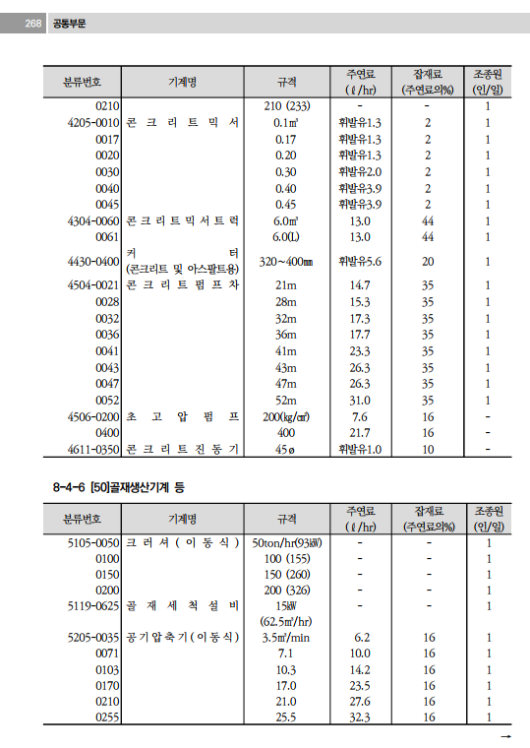
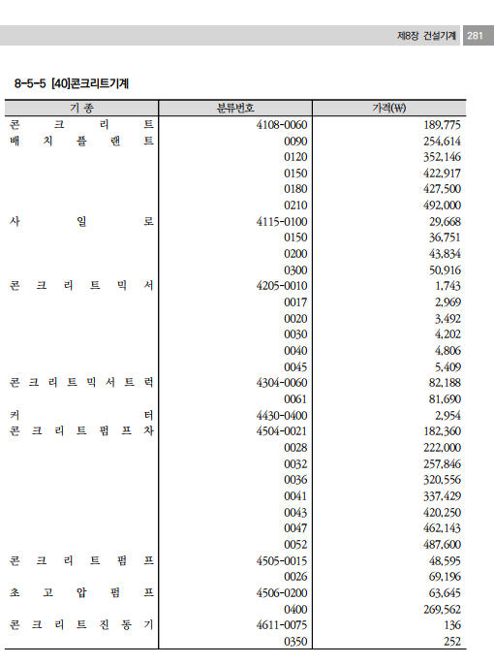
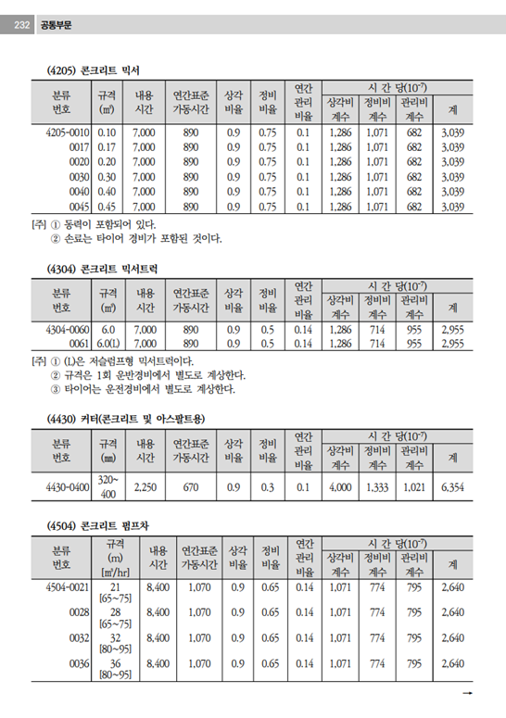
기계경비

명 칭 | 규 격 | 산 출 근 거 |  |  |  |  |  |  |  |  | 재료비 | 노무비 | 경 비 | 합 계 | 비 고
콘크리트 믹서트럭 | 6M3 |  |  |  |  |  |  |  |  |  | 26,206 | 55,699 | 24,287 | 106,191
손료 |  | 82,188,000 |  |  | ￦× |  | 2,955 |  | × | 10(-7) |  |  | 24,286.55 | 24,287
주연료 | 경유 | 13 |  | ℓ | × | 1,400 |  |  |  |  | 18,198.46 |  |  | 18,198
잡 품 | 주연료의 | 44 |  | % | × | 18,198 |  |  |  |  | 8,007.32 |  |  | 8,007
건설기계운전사 |  | 1 | 인 | × | 267,360 |  |  | × | 1/8*16/12*25/20 |  |  | 55,699 |  | 55,699

 |  |  |  |  | `

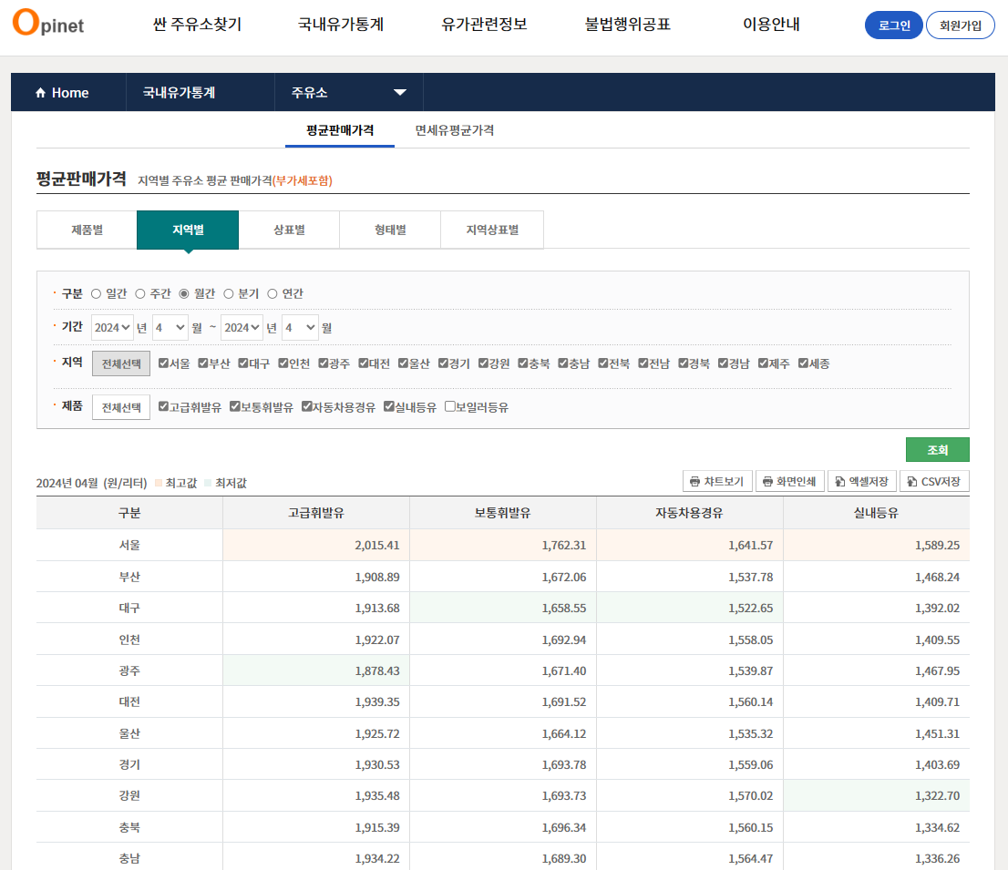

 |  |  |  |  |  |  |  |  |  |  |  |  | 유대적용방법
 |  |  |  |  |  |  |  |  |  |  |  |  | 부가세포함 | 적용단가
 |  |  |  |  |  |  |  |  |  |  |  |  | 1,539.87 | 1,400

 |  |  |  |  |  |  |  |  |  |  |  |  | 부가세를 빼줄려고 1.1을 나누어 줍니다.

